Pagina1
 |  |  |  | PROJETO DE SISTEMATIZAÇÃO
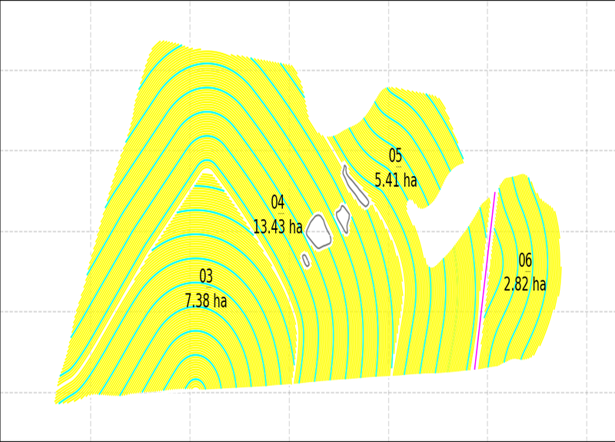
 |  |  |  |  | XPEDRA915015
 |  |  |  |  | XPERIMETRO915015
 |  |  |  |  | T915015003
 |  |  |  |  | T915015006
 |  |  |  |  | T915015004
 |  |  |  |  | T915015005
 |  |  |  |  | SULCOS_MESTRES
 |  |  |  |  | LINHAS_DE_ORIENTACAO
 |  |  |  |  | XREDE915015

APROVAÇÃO |  |  | INFORMAÇÕES
Diretor Agrícola:________________________________________________________ |  | Topografia:_______________________________________ | DESENHISTA: | DIEGO O M GUIMARAES | DATA:
Diretor Divisão Agrícola:_______________________________________________ |  | Preparo e Plantio:__________________________________ | ESCALA: |  | 02/04/2025
Gerente Agrícola:____________________________________________________ |  | Colheita e Transporte:________________________________ | DISTÂNCIA: |  | VERSÃO:
Ger. de Preparo e Plantio:___________________________ |  | Irrigação - Fertirrigação:______________________ | AREA CANA (ha): |  | 0.1
 | PROPRIEDADE: | MUN. EST: | PARC. OUTORGANTE:
 | 915015

